内容
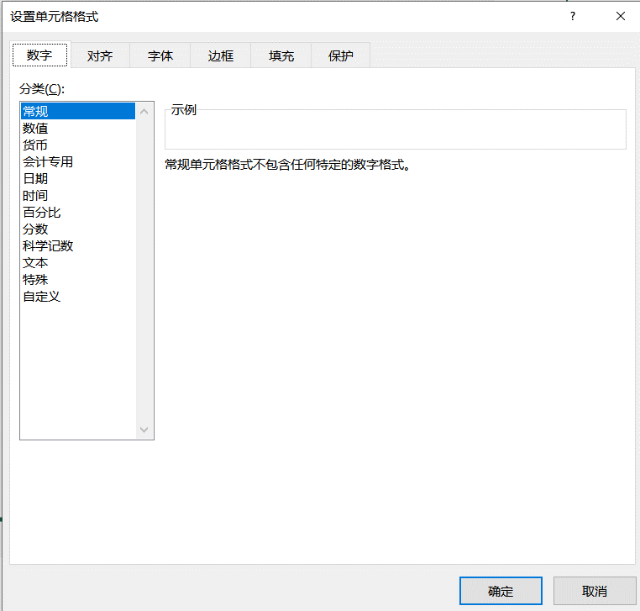
单元格格式
1
 | 打开单元格格式窗口的三种方式
2
 | 单元格格式 -- 字体 | 4000 | Ca2+CO32-=CaCO3↓
3
 | 单元格格式 -- 对齐 | 跨列居中
4
 | 单元格格式 -- 边框 | 先选择颜色,再选择样式
5
 | 单元格格式 -- 填充 | 颜色RGB
6
 | 单元格格式 -- 保护 | 保护和破解工作簿
7
 | 单元格格式 -- 数字 | 自定义格式

